荷さばき地
高知港【荷さばき地】使用料計算書 |  |  |  |  |  |  |  |  |  |  |  |  | ○リスト
 |  |  |  |  |  |  |  |  |  |  |  |  | 港湾施設（規模等） | 施設（位置） | 年 | 月 | 日 | 単価
港 湾 施 設 の 種 別 |  |  |  |  |  |  | 使用料（条例単価） |  |  | 減免の有無 |  |  | 潮江荷さばき地１（全体面積1,565㎡） | 第１埠頭 港町区域図 【別図１】 | 26 | 4 | 1 | 31
荷さばき地 | 上屋付き以外 |  |  |  |  |  | 31 | 円・日／10㎡ |  | 無 |  |  | 潮江荷さばき地２（全体面積2,375㎡） | 第１埠頭 潮江区域図 【別図２】 | 27 | 5 | 2
 |  |  |  |  |  |  |  |  |  |  |  |  | 潮江荷さばき地３（全体面積2,625㎡） | 第２埠頭 若松町区域図 【別図３】 | 28 | 6 | 3
※使用料計算（例） |  |  |  |  |  |  |  |  |  |  |  |  | 東潮江荷さばき地１（全体面積2,700㎡） | 第３埠頭 弘化台区域図 【別図４】 | 29 | 7 | 4 | 減免後
申請（使用）者の氏名 | 株式会社 海山運輸 |  |  |  |  |  |  | 代表取締役 海山 一郎 |  |  |  |  | 東潮江荷さばき地２（全体面積3,500㎡） | 第４埠頭 北タナスカ区域図 【別図５】 | 30 | 8 | 5 | 15.5
住所及び担当者名 | 高知市桟橋通六丁目○－△□ |  |  |  |  |  |  | 経理担当 海山 二郎 |  |  |  |  | 弘化台荷さばき地１（全体面積3,250㎡） | 第５埠頭 仁井田区域図 【別図６】 | 31 | 9 | 6
問い合わせ先 | ＴＥＬ： | ０８８－８８８－８８８８ |  |  |  |  |  | ＦＡＸ： | ０８８－８８９－９９９９ |  |  |  | 弘化台荷さばき地２（全体面積3,450㎡） | 第７埠頭 三里区域図 【別図７】 | 32 | 10 | 7
 |  |  |  |  |  |  |  |  |  |  |  |  | 弘化台荷さばき地３（全体面積276㎡） |  | 33 | 11 | 8 | 減免の有無
使用する施設（位置） | （１） | 新港荷さばき地（全体面積55,545㎡） |  |  |  |  |  | 第７埠頭 三里区域図 【別図７】 |  |  |  |  | 弘化台荷さばき地４（全体面積450㎡） |  | 34 | 12 | 9 | 有
※施設を複数使用する場合は、全て記入して下さい。 | （２） |  |  |  |  |  |  |  |  |  |  |  | 弘化台荷さばき地５（全体面積420㎡） |  | 35 | 1 | 10 | 無
 | （３） |  |  |  |  |  |  |  |  |  |  |  | 弘化台荷さばき地６（全体面積420㎡） |  | 36 | 2 | 11
 | （４） |  |  |  |  |  |  |  |  |  |  |  | 南吸江荷さばき地１（全体面積2,514㎡） |  | 37 | 3 | 12
 | （５） |  |  |  |  |  |  |  |  |  |  |  | 南吸江荷さばき地２（全体面積1,043㎡） | 添付図面 |  |  | 13
使用する目的 | 貨物の積み込み、積み卸し |  |  |  |  |  |  |  |  |  |  |  | 仁井田朝日ヶ丘荷さばき地（全体面積9,030㎡） | 面積算定図（別紙のとおり） | 有： |  | 14
 |  |  |  |  |  |  |  |  |  |  |  |  | 仁井田新築荷さばき地（全体面積4,520㎡） | 全面積を使用するため | 無： |  | 15
 |  |  |  |  |  |  |  |  |  |  |  |  | 新港荷さばき地（全体面積55,545㎡） | 継続使用のため（当初添付済み） | 無： |  | 16
 | 平成 | 26 | 年 | 10 | 月 | 1 | 日 |  |  |  |  |  |  |  |  |  | 17
使用する期間（日数） | ～ |  |  |  |  |  |  | 31 | 日間 |  |  |  |  |  |  |  | 18
 | 平成 | 26 | 年 | 10 | 月 | 31 | 日 |  |  |  |  |  | １６施設 |  |  |  | 19
第７埠頭 三里区域図
 |  |  |  |  |  |  |  |  |  |  |  |  |  |  |  |  | 20
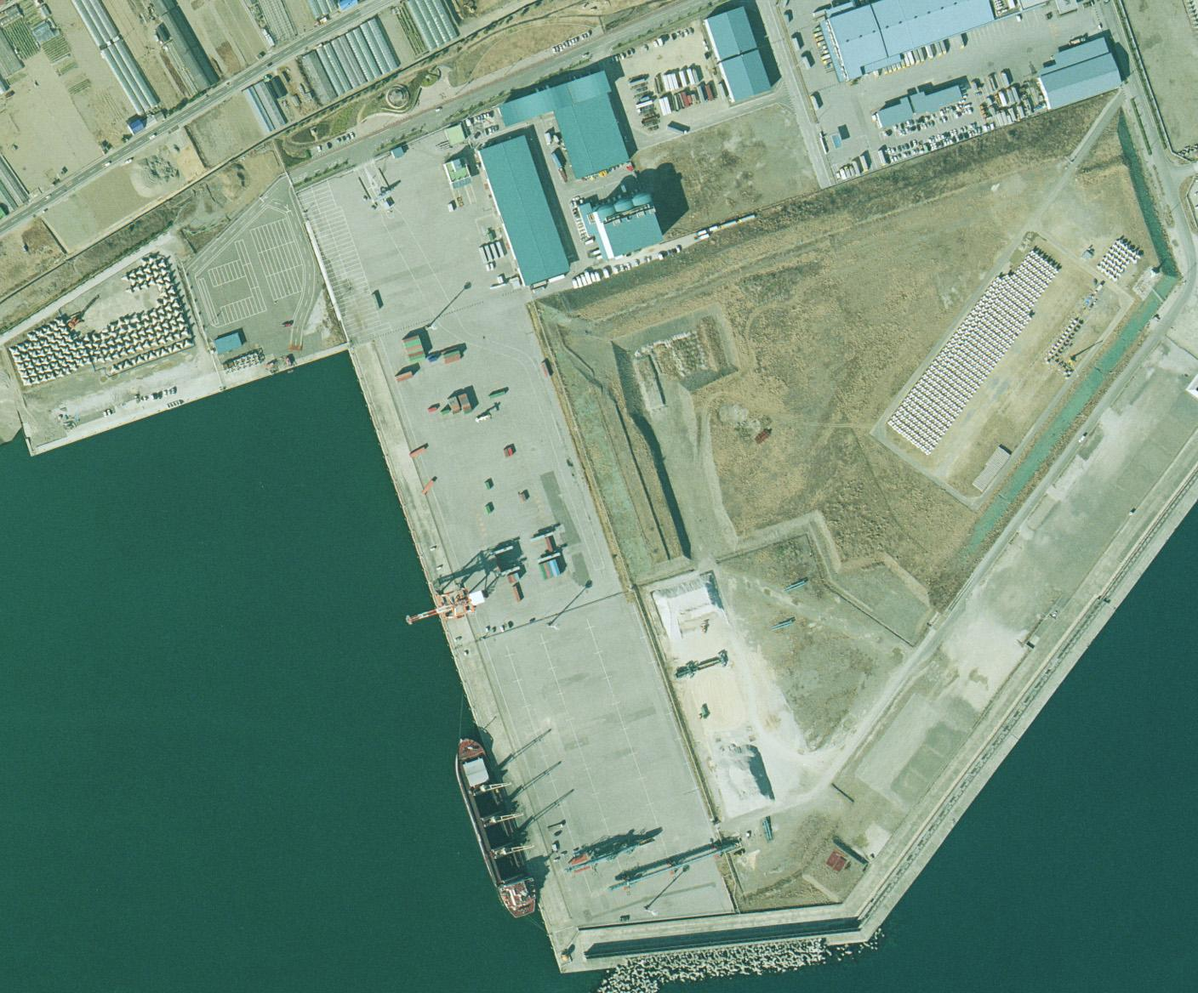
使用する面積 | （１） | 1,474.50 |  | ㎡ | 根拠図（面積 |  | 無： | 継続使用のため（当初添付済み） |  |  |  |  |  |  |  |  | 21
 | （２） |  |  | ㎡ | 算定図等）の |  |  |  |  |  |  |  |  |  |  |  | 22
 | （３） |  |  | ㎡ | 有無 |  |  |  |  |  |  |  |  |  |  |  | 23
 | （４） |  |  | ㎡ |  |  |  |  |  |  |  |  |  |  |  |  | 24
 | （５） |  |  | ㎡ |  |  |  |  |  |  |  |  |  |  |  |  | 25
 | 計 | 1,480.00 |  | ㎡ | ← 10㎡以下は10㎡に切り上げ【※１】 |  |  |  |  |  |  |  |  |  |  |  | 26
 |  |  |  |  |  |  |  |  |  |  |  |  |  |  |  |  | 27
 |  |  |  |  |  |  |  |  |  |  |  |  |  |  |  |  | 28
保税蔵置場【1/2減免】
50m×160m＝8,000㎡
荷さばき地 | 単価 |  |  |  |  | 数量 |  |  |  |  | 期間 |  |  |  |  |  | 29
使用料計算（税込み） | 31 |  | 円 × | 1.08 | × （ | 1,480.00 |  | ㎡ ÷ | 10 | ㎡）× | 31 | 日間 |  |  |  |  | 30
 |  |  |  |  |  |  |  |  | ＝ | 153,606 |  | 円 |  |  |  |  | 31
 |  |  |  |  |  |  |  | 【※２】10円未満切り捨て → | ＝ | 153,600 |  | 円
 |  |  |  |  |  |  |  |  |  | 使用料（支払）↑

凡例
 | 枠は、申請（使用）者が自ら入力してください。
 | 枠は、リストから選択してください。

